index.html
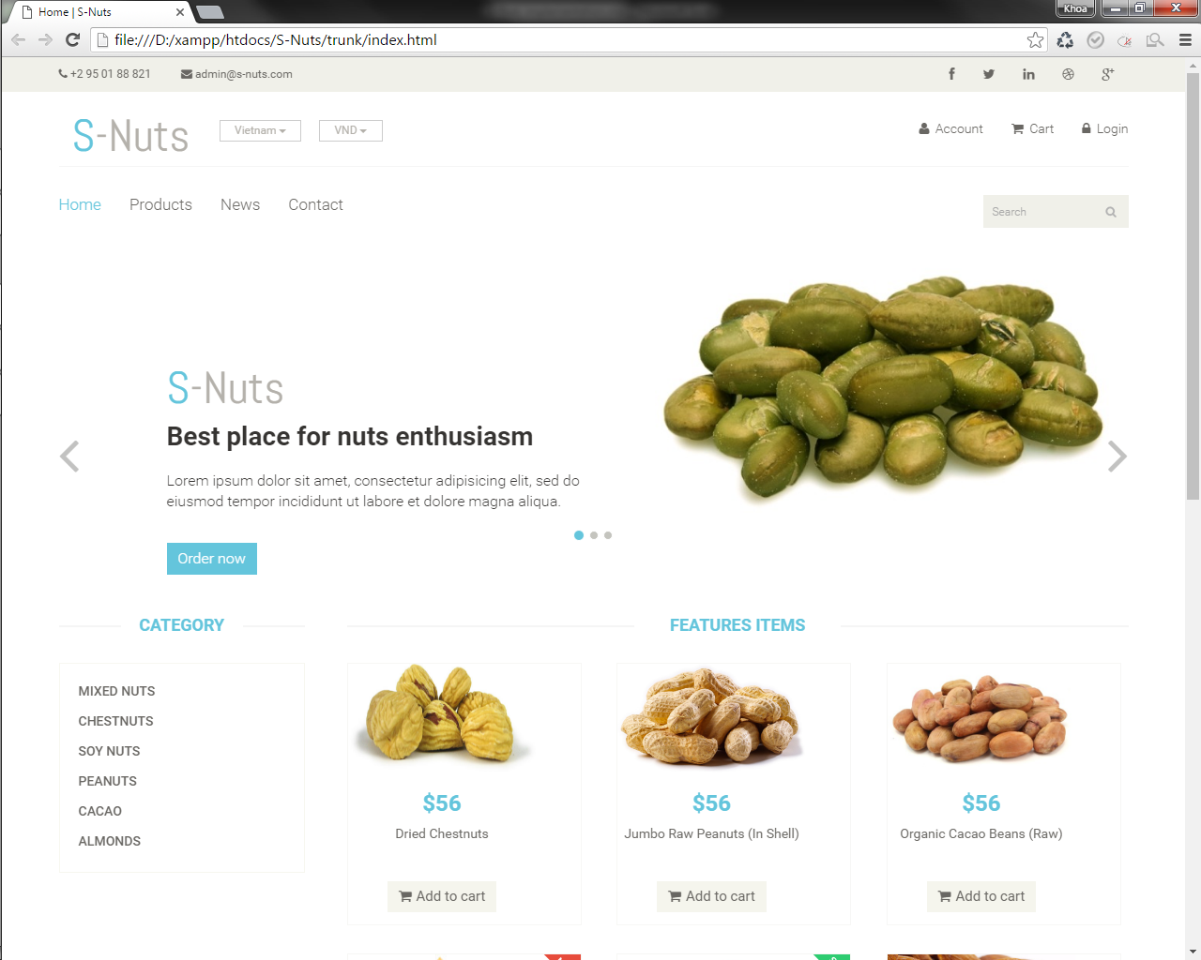

chuyển đổi đơn vị tiền, thay đổi thì giá sản phẩm trên web sẽ thay đổi theo, giá trị đọc từ DB - bảng Currency

trang index mặc định sẽ không có nút Account, khi user đăng nhập rồi mới hiện. Bấm vào thì qua trang account.html

trang index mặc định nút Login sẽ hiển thị, bấm vào thì qua trang login.html, khi đăng nhập rồi thì chuyển thành Logout

trang index mặc định nút Cart không click được, khi nào user đã Add to cart thì bấm vào mới qua trang cart.html

hiển thị tất cả Category, giá trị đọc từ DB - bảng Category. Bấm vào thì qua trang products.html - chỉ hiện sản phẩm có category_id tương ứng
phần Features đọc từ DB bảng Products - các sản phẩm có cờ isFeatured = 1. Bấm vào thì qua trang product-details.html

bấm nút này thì lưu id sản phẩm vào jstorage, biểu tượng Cart ở phía trên đổi màu

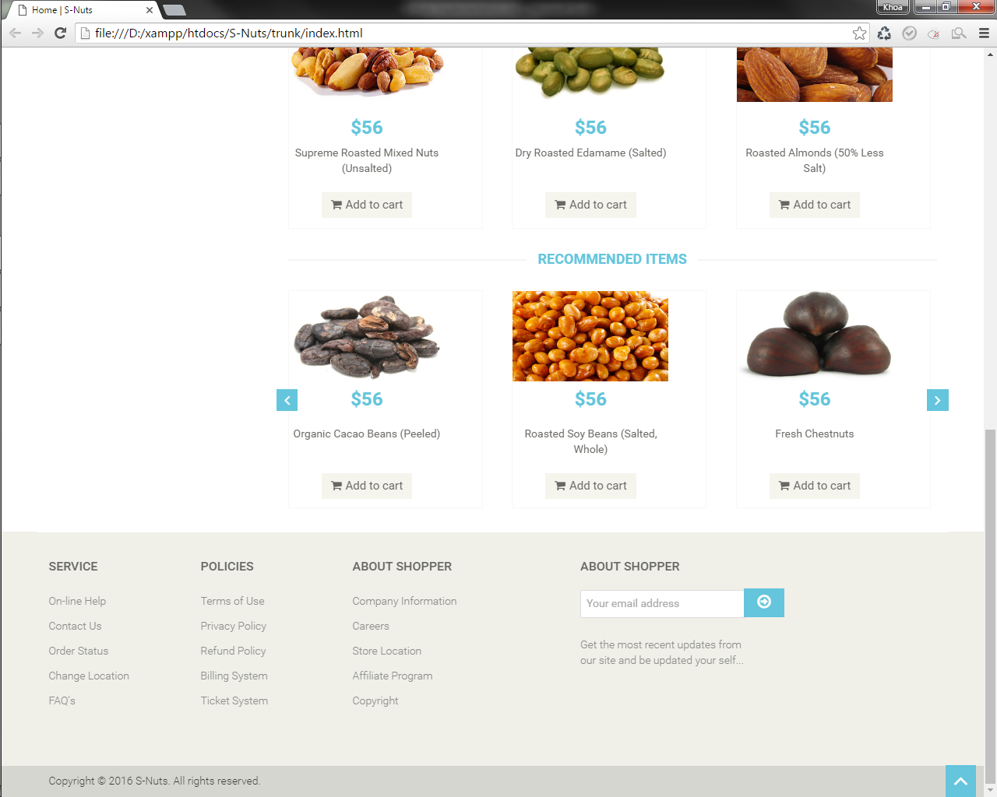

phần Recommended đọc từ DB bảng Products - các sản phẩm có cờ isRecommended = 1. Bấm vào thì qua trang product-details.html

products.html
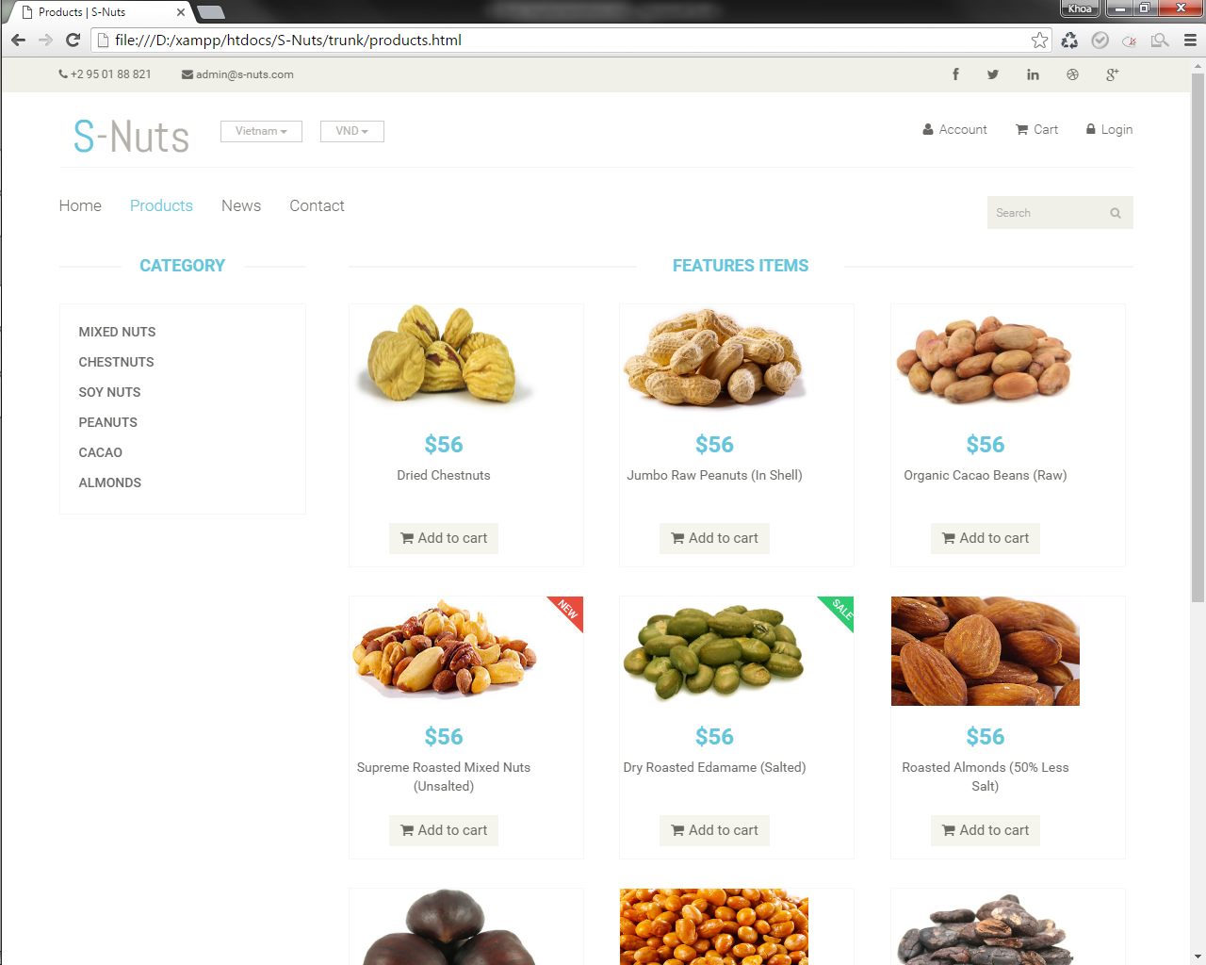

trang products mặc định sẽ không có nút Account, khi user đăng nhập rồi mới hiện. Bấm vào thì qua trang account.html

trang products mặc định nút Login sẽ hiển thị, bấm vào thì qua trang login.html, khi đăng nhập rồi thì chuyển thành Logout

trang products mặc định nút Cart không click được, khi nào user đã Add to cart thì bấm vào mới qua trang cart.html

mặc định khi bấm vào link này sẽ qua trang products.html - load toàn bộ sản phẩm, còn khi qua trang này bằng Category thì chỉ load sản phẩm có category_id tương ứng

phần sản phẩm có new hay sale không thì chưa biết, nếu có thì thêm vào bảng Products cờ isNew và isSale

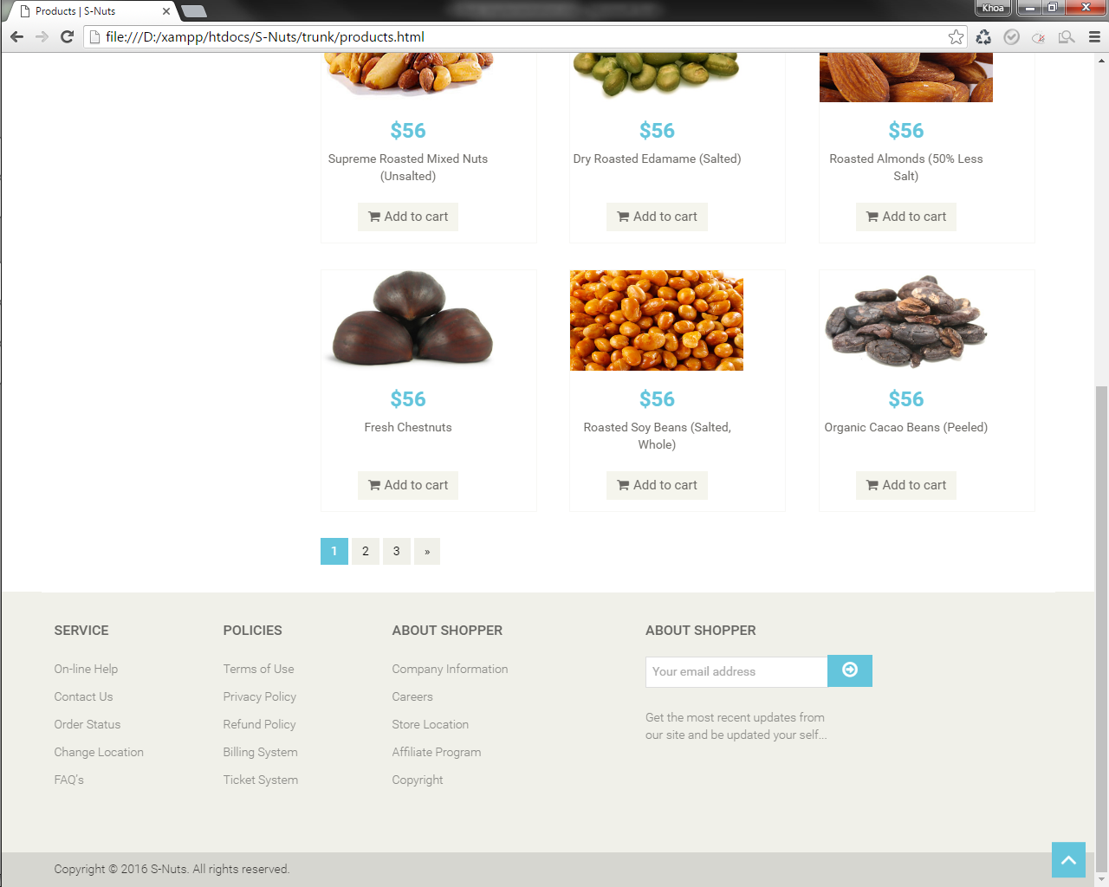

dự tính là làm như màn hình 2005, mỗi trang chỉ select X sản phẩm, qua trang thì gửi câu SQL lên lại, tăng From và To

product-details.html
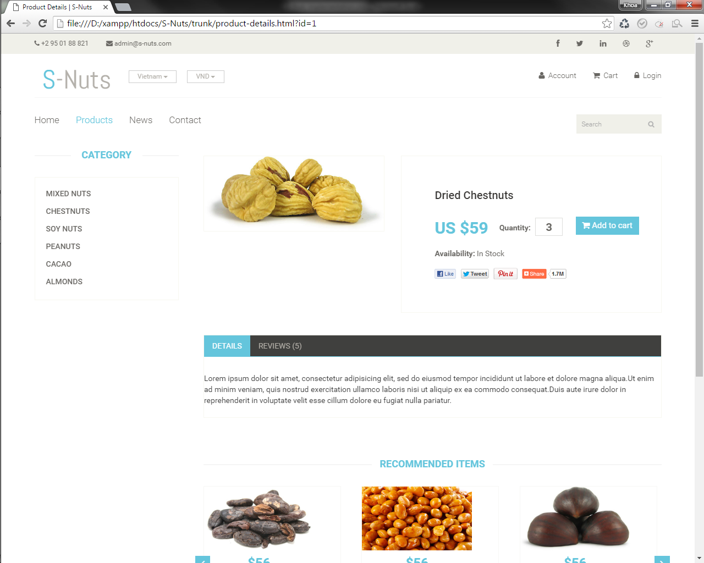

hình sản phẩm dựa theo id sản phẩm nhận từ trang trước, vào DB bảng Images lấy đúng hình có [id sản phẩm].jpg ra. Hình sản phẩm được lưu theo cấu trúc sau: /images/products/category id/product id_1.jpg (max là 5 hình: _2, _3, _4, _5)

Availability đọc từ bảng Products - cờ availFlg: 0 hoặc 1, 0 là Out of Stock, 1 là In Stock

Reviews đọc từ bảng Reviews - có product_id tương ứng với sản phẩm hiện tại, bảng này chắc để làm sau

Details đọc từ bảng Products - cột details, max char là 1000 chẳng hạn

news.html
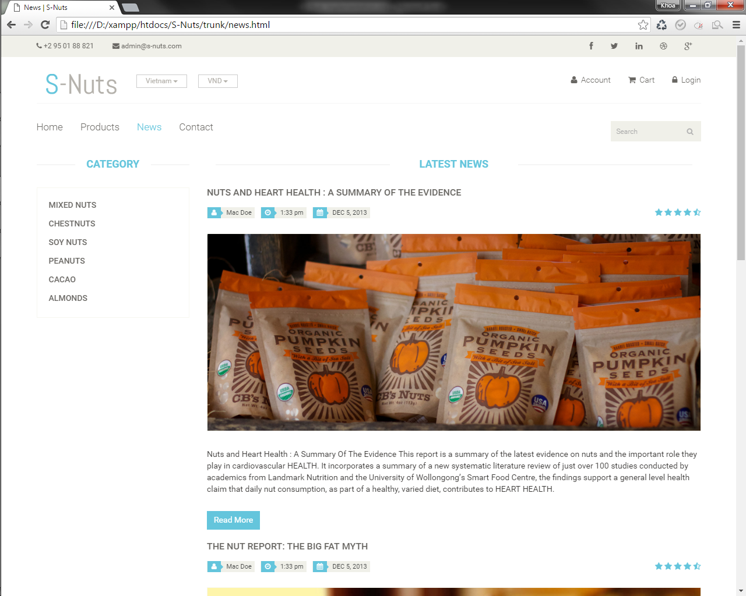

title, author, ngày tháng, nội dung đọc từ bảng News, trang này hiện 1 lần 4 - 5 news, qua trang thì lấy thêm, sort theo ngày tháng hoặc id cũng được

phần rating thì làm hoặc bỏ cũng được. Làm thì thêm cột rating trong bảng News - từ 1 -> 5 rồi dựa vào đó lấy ra 5 hình tương ứng - từ 1 đến 5 sao

hình ảnh lấy từ bảng News, cột image - [id news].jpg. Hình của 1 news được lưu theo cấu trúc sau: /images/news/date/news id.jpg (phần news chỉ nên có 1 hình minh họa

contact-us.html
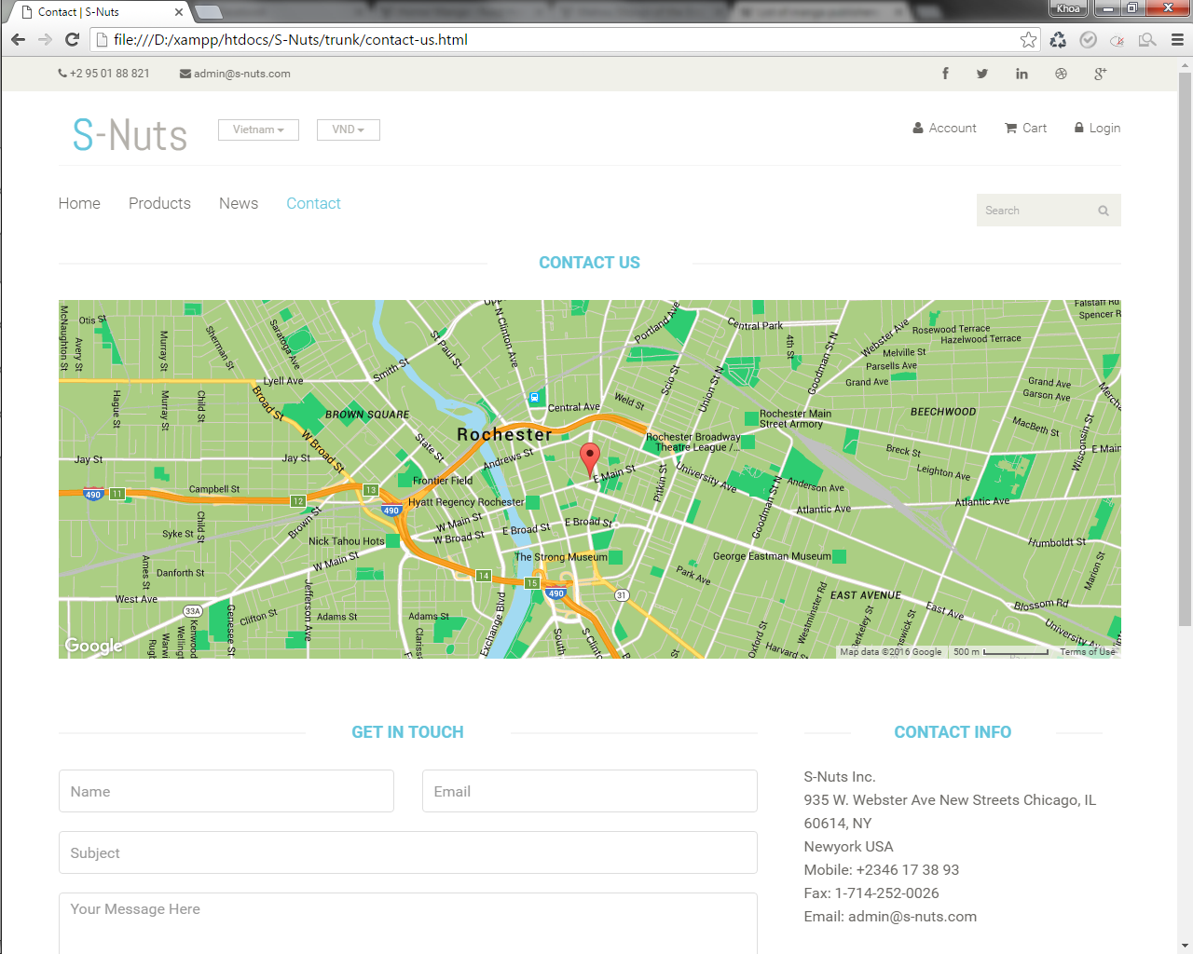

tọa độ của công ty trên bản đồ đọc từ bảng CompanyInfo, phải tính trường hợp công ty có thể có nhiều chi nhánh, nên mỗi chi nhánh sẽ là 1 record trong bảng CompanyInfo

phần gửi mail này làm tương tự như khi khách hàng order xong thì gửi thông tin order cho khách hàng
phần nội dung này đọc từ bảng CompanyInfo, lưu đầy đủ hình ảnh, thông tin công ty, tọa độ Google Maps v.v...

cart.html
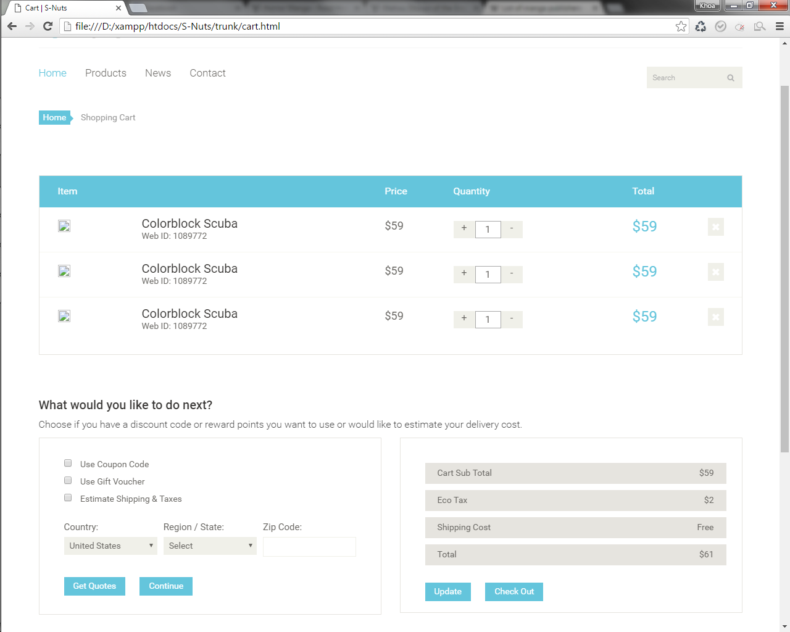

phần thông tin của cart được lưu trong jstorage theo dạng chuỗi: product_id1,name1,price1,image1,quantity1:product_id2,name2,price2,image2,quantity2:....
phần này bỏ

phần này chỉnh lại còn nhập địa chỉ mail, số điện thoại, địa chỉ của người dùng, bấm nút Check Out thì qua trang checkout.html

phần này bỏ

